Map생성예시
배치 순위와 타일 설명
0 - 기본벽 (항상 가장 밑에 배치된다.)
1 - 빈공간 (공중 몬스터 배치 가능 타일)2 - 사다리
2 - 사다리
3 - 입구 (연결된 맵이 없을 경우 0번 타일로 변환됨)
4 - 출구 (연결된 맵이 없을 경우 0번 타일로 변환됨)
5 - 캐릭터가 통과 가능한 벽 (겉보기에는 벽)
6 - 지상 몬스터&오브젝트가 배치 가능한 타일
7 - Trap 오브젝트만 배치 가능한 타일
배치 순위와 타일 설명
배치 순위가 낮은 타일에는 배치 순위가 높은 타일을 배치 가능하다.
ID | 1 | 2 | 3 | 4 | 5 | 6 | 7 | 8 | 9 | 10 | 11 | 12 | 13 | 14 | 15 | 16 | 17 | 18 | 19 | 20 | 21 | 22 | 23 | 24 | 25 | 26 | 27 | 28 | 29 | 30
1 | 0 | 0 | 0 | 0 | 0 | 0 | 0 | 0 | 0 | 0 | 0 | 0 | 0 | 0 | 0 | 0 | 4 | 4 | 4 | 4 | 4 | 0 | 0 | 0 | 0 | 0 | 0 | 0 | 0 | 0
2 | 0 | 0 | 0 | 0 | 0 | 0 | 0 | 7 | 7 | 7 | 7 | 7 | 7 | 7 | 7 | 7 | 4 | 4 | 4 | 4 | 4 | 0 | 0 | 0 | 0 | 0 | 0 | 0 | 0 | 0
3 | 0 | 0 | 0 | 0 | 0 | 0 | 0 | 1 | 1 | 1 | 1 | 1 | 1 | 1 | 1 | 1 | 4 | 4 | 4 | 4 | 4 | 0 | 7 | 7 | 7 | 7 | 7 | 4 | 4 | 4
4 | 4 | 4 | 4 | 7 | 7 | 7 | 7 | 1 | 1 | 1 | 1 | 1 | 1 | 1 | 1 | 1 | 0 | 0 | 0 | 0 | 0 | 0 | 1 | 1 | 1 | 1 | 1 | 4 | 4 | 4
5 | 4 | 4 | 4 | 1 | 1 | 1 | 1 | 1 | 1 | 1 | 1 | 1 | 1 | 1 | 1 | 1 | 0 | 0 | 0 | 0 | 0 | 0 | 1 | 1 | 1 | 1 | 1 | 4 | 4 | 4
6 | 4 | 4 | 4 | 1 | 1 | 1 | 1 | 1 | 1 | 1 | 6 | 6 | 6 | 6 | 1 | 1 | 0 | 0 | 0 | 0 | 0 | 0 | 1 | 1 | 1 | 1 | 1 | 4 | 4 | 4
7 | 4 | 4 | 4 | 1 | 1 | 1 | 1 | 1 | 1 | 1 | 0 | 0 | 0 | 0 | 1 | 1 | 0 | 0 | 0 | 0 | 0 | 0 | 1 | 1 | 1 | 6 | 6 | 4 | 4 | 4
8 | 4 | 4 | 4 | 6 | 1 | 1 | 6 | 6 | 6 | 6 | 0 | 0 | 0 | 0 | 1 | 1 | 0 | 0 | 0 | 0 | 0 | 0 | 1 | 1 | 1 | 0 | 0 | 0 | 0 | 0
9 | 0 | 0 | 0 | 0 | 1 | 1 | 0 | 0 | 0 | 0 | 0 | 0 | 7 | 7 | 1 | 1 | 0 | 0 | 0 | 0 | 0 | 0 | 1 | 1 | 1 | 0 | 0 | 0 | 0 | 0
10 | 0 | 0 | 0 | 0 | 1 | 1 | 0 | 0 | 0 | 0 | 0 | 0 | 1 | 1 | 1 | 1 | 0 | 0 | 0 | 0 | 0 | 0 | 1 | 1 | 1 | 0 | 0 | 0 | 0 | 0
11 | 0 | 0 | 7 | 7 | 1 | 1 | 7 | 7 | 0 | 0 | 0 | 0 | 6 | 1 | 1 | 1 | 7 | 7 | 7 | 7 | 7 | 7 | 1 | 1 | 1 | 0 | 0 | 0 | 0 | 0
12 | 0 | 0 | 1 | 1 | 1 | 1 | 1 | 1 | 0 | 0 | 0 | 0 | 0 | 1 | 1 | 1 | 1 | 1 | 1 | 1 | 1 | 1 | 1 | 1 | 1 | 0 | 0 | 0 | 0 | 0
13 | 0 | 0 | 6 | 6 | 6 | 1 | 1 | 1 | 0 | 0 | 0 | 0 | 0 | 1 | 1 | 1 | 6 | 6 | 6 | 6 | 6 | 6 | 6 | 6 | 6 | 0 | 0 | 0 | 0 | 0
14 | 0 | 0 | 0 | 0 | 0 | 1 | 1 | 1 | 5 | 5 | 5 | 5 | 0 | 1 | 1 | 1 | 0 | 0 | 0 | 0 | 0 | 0 | 0 | 0 | 0 | 0 | 0 | 0 | 0 | 0
15 | 0 | 0 | 0 | 0 | 0 | 1 | 1 | 1 | 5 | 5 | 5 | 5 | 0 | 1 | 1 | 1 | 0 | 0 | 0 | 0 | 0 | 0 | 0 | 0 | 0 | 0 | 0 | 0 | 0 | 0
16 | 0 | 0 | 0 | 0 | 0 | 1 | 1 | 1 | 5 | 5 | 5 | 5 | 0 | 1 | 1 | 1 | 0 | 0 | 0 | 0 | 0 | 0 | 0 | 0 | 0 | 0 | 0 | 0 | 0 | 0
17 | 0 | 0 | 0 | 0 | 0 | 1 | 1 | 1 | 0 | 0 | 0 | 0 | 0 | 1 | 1 | 1 | 0 | 0 | 0 | 0 | 0 | 0 | 0 | 0 | 0 | 0 | 0 | 0 | 0 | 0
18 | 0 | 0 | 0 | 0 | 0 | 1 | 1 | 1 | 0 | 0 | 0 | 0 | 0 | 1 | 1 | 1 | 0 | 0 | 0 | 0 | 0 | 0 | 0 | 0 | 0 | 0 | 0 | 0 | 0 | 0
19 | 0 | 0 | 0 | 0 | 0 | 1 | 1 | 1 | 0 | 0 | 0 | 0 | 0 | 1 | 1 | 1 | 7 | 7 | 7 | 7 | 7 | 7 | 7 | 7 | 7 | 0 | 0 | 0 | 0 | 0
20 | 0 | 0 | 0 | 0 | 0 | 1 | 1 | 1 | 0 | 0 | 0 | 0 | 0 | 1 | 1 | 1 | 1 | 1 | 1 | 1 | 1 | 1 | 1 | 1 | 1 | 0 | 0 | 0 | 0 | 0
21 | 0 | 0 | 0 | 0 | 0 | 1 | 1 | 1 | 0 | 0 | 0 | 0 | 0 | 6 | 6 | 6 | 1 | 1 | 1 | 6 | 6 | 6 | 6 | 6 | 6 | 0 | 0 | 0 | 0 | 0
22 | 0 | 0 | 0 | 0 | 0 | 1 | 1 | 1 | 0 | 0 | 0 | 0 | 0 | 0 | 0 | 0 | 1 | 1 | 1 | 0 | 0 | 0 | 0 | 2 | 2 | 0 | 0 | 0 | 0 | 0
23 | 0 | 0 | 0 | 0 | 0 | 1 | 1 | 1 | 0 | 0 | 0 | 0 | 0 | 0 | 0 | 0 | 1 | 1 | 1 | 0 | 0 | 0 | 0 | 2 | 2 | 0 | 0 | 0 | 0 | 0
24 | 0 | 0 | 0 | 0 | 0 | 1 | 1 | 1 | 0 | 0 | 0 | 0 | 0 | 0 | 0 | 0 | 1 | 1 | 1 | 0 | 0 | 0 | 0 | 2 | 2 | 7 | 7 | 3 | 3 | 3
25 | 3 | 3 | 3 | 7 | 7 | 1 | 1 | 1 | 7 | 7 | 7 | 7 | 7 | 7 | 7 | 7 | 1 | 1 | 1 | 0 | 0 | 0 | 0 | 2 | 2 | 1 | 1 | 3 | 3 | 3
26 | 3 | 3 | 3 | 1 | 1 | 1 | 1 | 1 | 1 | 1 | 1 | 1 | 1 | 1 | 1 | 1 | 1 | 1 | 1 | 0 | 0 | 0 | 0 | 2 | 2 | 1 | 1 | 3 | 3 | 3
27 | 3 | 3 | 3 | 1 | 1 | 1 | 1 | 1 | 1 | 1 | 1 | 1 | 1 | 1 | 1 | 1 | 1 | 1 | 1 | 0 | 0 | 0 | 0 | 2 | 2 | 1 | 1 | 3 | 3 | 3
28 | 3 | 3 | 3 | 6 | 6 | 6 | 6 | 6 | 6 | 1 | 1 | 1 | 6 | 6 | 6 | 6 | 6 | 6 | 6 | 0 | 0 | 0 | 0 | 2 | 2 | 6 | 6 | 3 | 3 | 3
29 | 0 | 0 | 0 | 0 | 0 | 0 | 0 | 0 | 0 | 4 | 4 | 4 | 0 | 0 | 0 | 0 | 0 | 0 | 0 | 0 | 0 | 0 | 0 | 0 | 0 | 0 | 0 | 0 | 0 | 0
30 | 0 | 0 | 0 | 0 | 0 | 0 | 0 | 0 | 0 | 4 | 4 | 4 | 0 | 0 | 0 | 0 | 0 | 0 | 0 | 0 | 0 | 0 | 0 | 0 | 0 | 0 | 0 | 0 | 0 | 0

플로우차트
스테이지 선택

난이도 선택
쉬움/보통/어려움

쉬움인가?
보통인가?

어려움 난이도
추후 난이도 추가 될 가능성이 있으므로 난이도 표기함

일반맵 10개 (N값)
선택
일반맵 15개 (N값)
선택
일반맵 20개 (N값)
선택

스테이지, 난이도, 몬스터 타입
스테이지DB에 저장

스테이지DB

선택된 N개의 맵을 맵 배치 알고리즘에 맞춰서 배치

몬스터 배치 알고리즘에 맞춰서 몬스터를 맵에 배치

맵 생성 종료

맵 배치 알고리즘
맵 배치 알고리즘
모든 맵은 상하좌우로 최소 4개 이상의 출입구가 존재하는 형태로 만들어져 있다.
맵의 출입구 부분은 별도의 표시를 해두고, 이후 언제든지 다른 타일로 변경이 가능한 상태로 둔다.
입구는 반드시 출구 부분에만 연결되며, 출구도 반드시 입구 부분에만 연결된다.
위의 조건을 만족하는 상태로 랜덤배치된다.
맵 파일 안에는 몹이 배치될 수 있는 유효타일 숫자와 입구에서 어느 출구가 가장 먼지에 대한 데이터들이 모두 입력된 상태로 존재한다.

맵 배치

스테이지DB에서 상점에 대한 정보를 요청

스테이지DB

맵 설명
검은색 - 일반 벽 부서지지 않는 지형
흰색 - 캐릭터가 움직일 수 있는 빈 공간
초록색 - 출입구, 연결되지 않을 경우 벽으로 바뀌는 공간 표시
화살표 - 입구인지 출구인지 표시

스테이지DB에서 상점에 대한 정보를 받아옴

상점맵
상점이 존재하는 스테이지인가?
상점맵
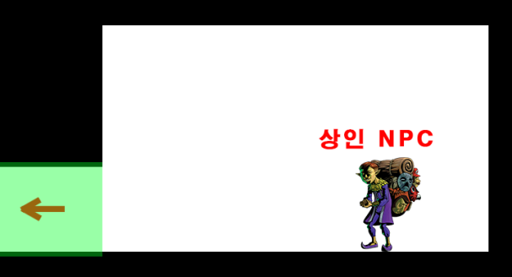
상점맵
난이도에 따라서 추가된 일반맵 갯수와는 별도로 추가된다.
만약 쉬움 난이도를 선택해 일반맵이 10개라면 상점맵을 추가되어 총 11개의 맵이 배치된다.

상점맵 1개
추가됨

스테이지 입구
맵DB에서 [스테이지 입구 맵]을 요청

맵DB

맵DB에서 [스테이지 입구 맵]을 받음
스테이지 입구 맵
스테이지 입구 맵은 반드시 출구가 오른쪽에만 존재한다.

[스테이지 입구 맵] 배치

일반 스테이지
스테이지 DB에서 선택된 맵의 개수 값 (N)을 요청

스테이지DB

맵 1
맵 2
맵 3
맵 4
맵 5
맵 6,7,8..... 불러옴

스테이지 DB에서 선택된 맵의 개수 값 (N)을 받아옴

N값만큼 맵DB에 맵을 요청 (중복값 제외)

맵 DB

N값만큼 맵DB에서 랜덤으로 맵을 받음(중복값 제외)

스테이지 전체 배치

배치되지 않은 맵의 개수만큼 새로운 맵을 맵DB에서 받음

가져온 맵 중 한개를 랜덤으로 선택

가져온 모든 맵을 한번씩 다 시도했는가?
맵 DB
입구가 왼쪽에 존재하는가?

배치되지 않은 맵의 개수만큼 새로운 맵을 맵DB에 요청 (중복값 제외)

[스테이지 입구 맵] 출구에 맵 입구를 연결하여 맵 배치

배치되지 않은 맵의 개수만큼 새로운 맵을 맵DB에 요청 (중복값 제외)

가져온 모든 맵을 한번씩 다 시도했는가?
나머지 맵 중 한개를 랜덤으로 선택
맵 DB

배치되지 않은 맵의 개수만큼 새로운 맵을 맵DB에서 받음
이전에 배치된 맵들 중에서 출구 방향과 일치하는 입구가 있는가?

출구에 다른 맵이 배치되지 않고 비어있는가?

맵 배치시에 다른 맵과 겹치지 않는가?

연결되는 맵의 출구 부분에 입구를 배치

아직 배치 되지 않고 남아있는 맵이 있는가?

보스방&출구 배치
스테이지 DB에서 [보스방] 정보를 요청
스테이지 DB

맵 DB에서 [보스방]을 요청
맵 DB


스테이지 출구 맵 배치
보스방 맵 배치

스테이지 DB에서 [보스방] 정보를 가져와서 맵 DB에서 [보스방]을 가져옴

일반맵 중에서 왼쪽 혹은 오른쪽에 아무 맵도 배치되어 않은 출구가 존재하는 맵을 검색

유효타일과 최장거리 계산
맵 파일 안에 이미 유효타일의 개수와 입구마다 가장 먼 출구의 계산이 되어 있으므로 이를 종합하여 가장 먼곳에 존재하는 맵을 계산한다.
검색으로 찾은 맵 중에서 유효타일을 계산해 일직선으로 가장 먼 위치의 맵을 선정

보스방과 R버전
기존의 보스방 맵과 좌우를 반전시긴 R버전의 보스방 맵 두가지가 존재한다.
마지막 방의 출구 방향에 따라서 어느 맵을 배치시킬지 결정한다.
출구에 [보스방]의 입구를 배치하되, 원래의 보스방의 출구와 반대방향일 경우 R버전의 보스방을 배치한다

맵 DB에서 [스테이지 출구] 맵을 1개 요청

맵 DB

맵 DB에서 [스테이지 출구] 맵을 가져온다

맵 배치 이후 출입구 벽으로 변환
배치된 맵 중에 다른 맵과 연결되지 않은 출입구가 존재하는가?
캐릭터DB 에서 [벽] 오브젝트를 요청
보스방 출구에 [스테이지 출구 맵]을 배치한다

캐릭터 DB

다른 맵과 연결되지 않은 출입구를 [벽]오브젝트로 매꾼다.
캐릭터 DB에서 [벽] 오브젝트를 가져온다

맵 배치 종료

스테이지 출구 맵 배치
보스방 맵 배치

몬스터 배치 알고리즘
몬스터 배치 알고리즘
스테이지 DB를 참조하여 몬스터 종족값이 일치하는 몬스터 테이블만 읽어온다.
일반 몬스터 - 1개의 타일값
엘리트 몬스터 - 3개의 타일값
맵이 가지고 있는 타일 수를 최대값으로 잡고, 몬스터 생성시 맵의 타일 수를 넘지 않는 만큼 최대한 생성됨.
몬스터는 일반맵 안의 유효한 타일 위치 중 랜덤으로 배치된다.
엘리트 몬스터는 숫자에 제한이 있다.
쉬움 - 1마리, 보통 - 3마리, 어려움 - 7마리
몬스터 마다 각 개체를 기준으로 10칸의 타일 이내에 몬스터 숫자가 5마리를 넘어갈 경우, 이 조건을 만족하지 않는 위치로 재배치 된다.

몬스터 배치 시작

스테이지 DB에게 몬스터 타입값과 스테이지 난이도를 요청

스테이지 DB

스테이지 DB에게 몬스터 타입값과 스테이지 난이도를 받음

스테이지의 타입과 몬스터 타입값이 일치하는 몬스터 목록을 몬스터 DB에 요청

몬스터 DB

일치하는 타입값의 몬스터를 몬스터 DB에서 불러온다

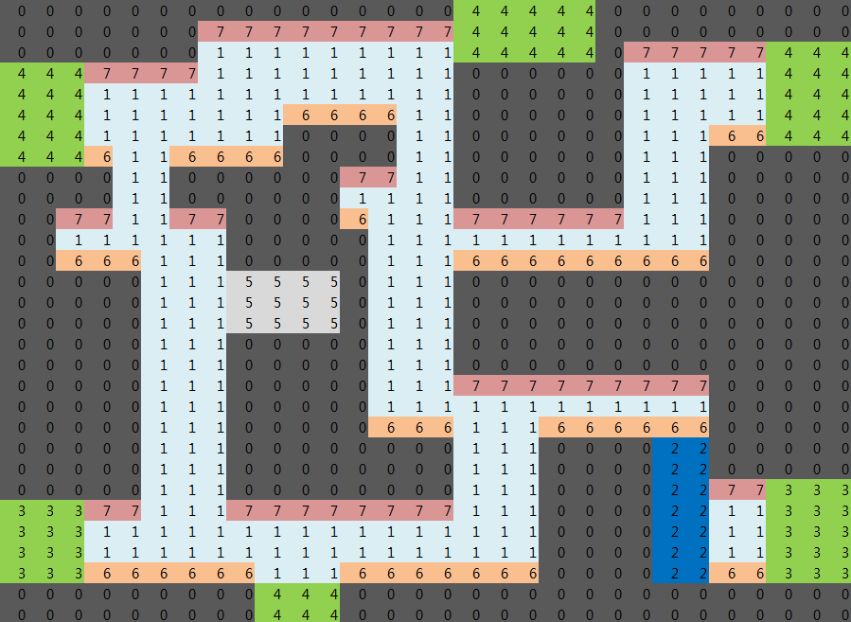

유효타일
맵 마다 이미 저장되어 있는 유효타일 개수를 배치된 모든 맵의 유효타일 개수와 더한다.
몬스터가 이 값에 관여한다 코스트 DB
일반맵의 유효타일 숫자를 계산

배치 순위와 타일 설명
0 - 기본벽 (항상 가장 밑에 배치된다.)
1 - 빈공간 (공중 몬스터 배치 가능 타일)2 - 사다리
2 - 사다리
3 - 입구 (연결된 맵이 없을 경우 0번 타일로 변환됨)
4 - 출구 (연결된 맵이 없을 경우 0번 타일로 변환됨)
5 - 캐릭터가 통과 가능한 벽 (겉보기에는 벽)
6 - 지상 몬스터&오브젝트가 배치 가능한 타일
7 - Trap 오브젝트만 배치 가능한 타일

몬스터의 타일 값
몬스터 DB에는 각각의 몬스터가 가진 코스트 값이 저장되어 있다. 이를 토대로 코스트 값을 계산해서 배치된다.
엘리트 몬스터의 숫자
엘리트 몬스터는 난이도에 따라서 배치 가능한 제한 숫자가 존재한다.
쉬움-1마리, 보통-3마리, 어려움-7마리

맵과 몹의 타일값에 관해
맵의 유효 타일값을 계산해서 이에 맞춰 몹을 배치하다가 몬스터의 코스트가 최대 유효 타일값을 넘는 순간 배치는 중단한다.
유효 타일 값을 최대치로 잡고 불러온 몬스터들을 랜덤으로 일반맵의 유효타일에 임시배치

배치된 몬스터의 코스트 값이 유효타일 값을 초과했는가?

임시배치 된 몬스터들을 순차적으로 한 마리씩 선택

배치된 타일을 기준으로 10타일 이내에 다른 몬스터가 5마리 이상 존재하는가?
조건을 만족하지 못했던 영역을 제외하고 몬스터를 일반맵의 유효타일 중 랜덤으로 재배치

위 조건을 만족한 몬스터의 배치를 고정

모든 몬스터가 고정배치로 배치되었는가?

몬스터 배치 끝

